Sekretariat
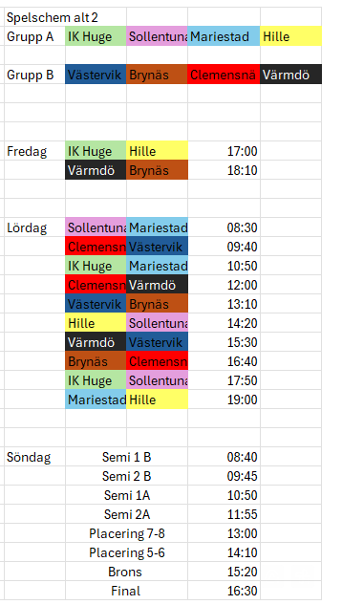
 | Fredag |  | Klocka | Speaker | Dator/musik | Utvisningsbås/ skott | Utvisningsbås/ musik
1 | 16:15:00 | Samling | Tobbe | Noddan | Hanna | Magnus | Nettan | Hanna | Noddan | Niklas | Linda | Tobbe | Nettan | Magnus | Matilda | David
 | 17:00:00 | Match Huge |  |  |  |  |  |  | Speaker | Speaker |  |  |  |  |  | ismaskin
 | 18:10:00 | Match Brynäs |  |  |  |  |  |  |  |  | Klocka | Klocka | Klocka
 | 19:00:00 | Slut |  |  |  |  |  | Dator |  |  | Dator |  |  | Dator
 |  |  |  |  |  |  |  | Utv.bås |  |  | Utv.bås | Utv.bås | Utv.bås | Utv.bås | Utv.bås
 | Lördag
2 | 7:45:00 | Samling | Tobbe | Niklas | Hanna | Magnus | Matilda
 | 8:30:00 | Match |  |  |  |  |  | 1 | 1 | 2 | 1 | 2 | 1 | 1 | 2
 | 9:40:00 | Match |  |  |  |  |  | 2 | 3 | 4 |  | 4 | 3 | 3 | 4
 | 10:50:00 | Match Huge |  |  |  |  |  | 5 | 5 | 6 |  | 5 | 6 | 6 | 6

3 | 12:00:00 | Match | Nettan | Noddan | Magnus | Tobbe | Hanna
 | 13:10:00 | Match Brynäs
 | 14:20:00 | Match Huge
 | 15:30:00 | Match |  |  |  |  |  | Bynäs tider sekretariat
 |  |  |  |  |  |  |  | Lördag | 1 pers | 07:45-12:00
4 | 16:40:00 | Match Brynäs | Tobbe | Niklas | Noddan | Hanna | Matilda |  | 2 pers | 11:50-16:40
 | 17:50:00 | Match |  |  |  |  |  |  | 2 pers | 16:30-20:00
 | 19:00:00 | Match
 | 20:00:00 | Slut |  |  |  |  |  | Söndag | 2 pers | 07:55-13:00
 |  |  |  |  |  |  |  |  | 1 pers | 12:50-17:30
 | Söndag
5 | 7:55:00 | Samling | Tobbe | Noddan | Hanna | Nettan | Magnus
 | 8:40:00 | Match
 | 9:45:00 | Match
 | 10:50:00 | Match
 | 11:55:00 | Match

6 | 13:00:00 | Match | Nettan | Niklas | Magnus | Tobbe | Matilda
 | 14:10:00 | Match
 | 15:20:00 | Match
 | 16:30:00 | Match
 | 17:30:00 | Slut

